상품제안서
베스트픽 대용량 쉐이크 스포츠 텀블러 800ml | 상품코드: S44644

 |  |  |  |  |  |  | 02-713-8555 | www.synergygift.co.kr
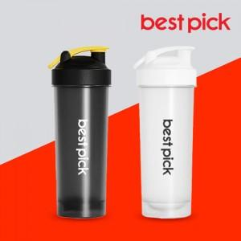

【상세/제작정보】

【인쇄/포장옵션】 | 실크, 레이저, 풀칼라 / 포장지포장

【공급단가】 | 수량 | 100~ | 300~ | 1,000~ | 5,000~ | 10,000~
*VAT별도 | 단가 | 2,231원 | 2,144원 | 2,018원 | 1,901원 | 1,872원

【상품 URL】 | https://synergygift.co.kr:443/src/goods_detail.php?gdno=44644

